AB线加工工位流程
MES
锦帛方设备PLC
锦帛方CCD软件
物流线

等待有板信号触发RFID读卡，等待通道号，启动流程

有板信号，当前通道号

读卡结果，顶升
通知物流线读RFID结果

等待MES有料字状态
发送工装板上各位置有料字状态及发送完成标志。
A通道：D8710~8714
B通道：D8715~8719

发送CCD加工启动命令
等待MES 加工启动命令（XML通信命令）

开始拍照处理

等待CCD处理完成，查询数据结果

生成结果数据，供MES查询
CCD数据跟产品ID绑定，存储到数据库

设备加工完成，返回有料字状态及完成标志
A通道:D8720~8724
B通道:D8725~8729

等待加工完成标志，产品是否有NG，处理，更新产品信息

有料字完成标志置0

复位

给物流线发送放行信号
等待放行信号

流程复位，清零
有板信号复位，通道号改变

新增点胶机流程
点胶机
MES
物流线
等待产品到位信号触发，启动流程
产品到位信号
清洗平台启动、加工产品
加工完成
读取加工完成的产品信息
生成所加工的产品数据供MES读取
流程复位
加工完成信号
产品到位读卡
点胶机
MES
物流线
等待产品到位信号触发，启动流程
产品到位信号
清洗平台启动、加工产品
加工完成
读取加工完成的产品信息
生成所加工的产品数据供MES读取
流程复位
加工完成信号
产品到位读卡
点胶机
MES
物流线
等待产品到位信号触发，启动流程
产品到位信号
清洗平台启动、加工产品
加工完成
读取加工完成的产品信息
生成所加工的产品数据供MES读取
流程复位
加工完成信号
产品到位读卡
点胶机
MES
物流线
等待产品到位信号触发，启动流程
产品到位信号
清洗平台启动、加工产品
加工完成
读取加工完成的产品信息
生成所加工的产品数据供MES读取
流程复位
加工完成信号
产品到位读卡
点胶机
MES
物流线
等待产品到位信号触发，启动流程
产品到位信号
清洗平台启动、加工产品
加工完成
读取加工完成的产品信息
生成所加工的产品数据供MES读取
流程复位
加工完成信号
产品到位读卡
点胶机
MES
物流线
等待产品到位信号触发，启动流程
产品到位信号
清洗平台启动、加工产品
加工完成
读取加工完成的产品信息
生成所加工的产品数据供MES读取
流程复位
加工完成信号
产品到位读卡
点胶机
MES
物流线
等待产品到位信号触发，启动流程
产品到位信号
清洗平台启动、加工产品
加工完成
读取加工完成的产品信息
生成所加工的产品数据供MES读取
流程复位
加工完成信号
产品到位读卡
（1、2号点胶机）
点胶机
物流线
等待产品到位信号触发，启动流程
清洗平台启动、加工产品
加工完成
产品到位信号
加工完成信号
流程复位
点胶机
物流线
等待产品到位信号触发，启动流程
清洗平台启动、加工产品
加工完成
产品到位信号
加工完成信号
流程复位
点胶机
物流线
等待产品到位信号触发，启动流程
清洗平台启动、加工产品
加工完成
产品到位信号
加工完成信号
流程复位
点胶机
物流线
等待产品到位信号触发，启动流程
清洗平台启动、加工产品
加工完成
产品到位信号
加工完成信号
流程复位
点胶机
物流线
等待产品到位信号触发，启动流程
清洗平台启动、加工产品
加工完成
产品到位信号
加工完成信号
流程复位
点胶机
物流线
等待产品到位信号触发，启动流程
清洗平台启动、加工产品
加工完成
产品到位信号
加工完成信号
流程复位
物流线
等待产品到位信号触发，启动流程
清洗平台启动、加工产品
加工完成
产品到位信号
加工完成信号
流程复位
点胶机
MES
物流线
等待产品到位信号触发，启动流程
产品到位信号
清洗平台启动、加工产品
加工完成
读取加工完成的产品信息
生成所加工的产品数据供MES读取
流程复位
加工完成信号
产品到位读卡
点胶机
MES
物流线
等待产品到位信号触发，启动流程
产品到位信号
清洗平台启动、加工产品
加工完成
读取加工完成的产品信息
生成所加工的产品数据供MES读取
流程复位
加工完成信号
产品到位读卡
点胶机
MES
物流线
等待产品到位信号触发，启动流程
产品到位信号
清洗平台启动、加工产品
加工完成
读取加工完成的产品信息
生成所加工的产品数据供MES读取
流程复位
加工完成信号
产品到位读卡
点胶机
MES
物流线
等待产品到位信号触发，启动流程
产品到位信号
清洗平台启动、加工产品
加工完成
读取加工完成的产品信息
生成所加工的产品数据供MES读取
流程复位
加工完成信号
产品到位读卡
点胶机
MES
物流线
等待产品到位信号触发，启动流程
产品到位信号
清洗平台启动、加工产品
加工完成
读取加工完成的产品信息
生成所加工的产品数据供MES读取
流程复位
加工完成信号
产品到位读卡
点胶机
写入格式

剩余数据目标地址
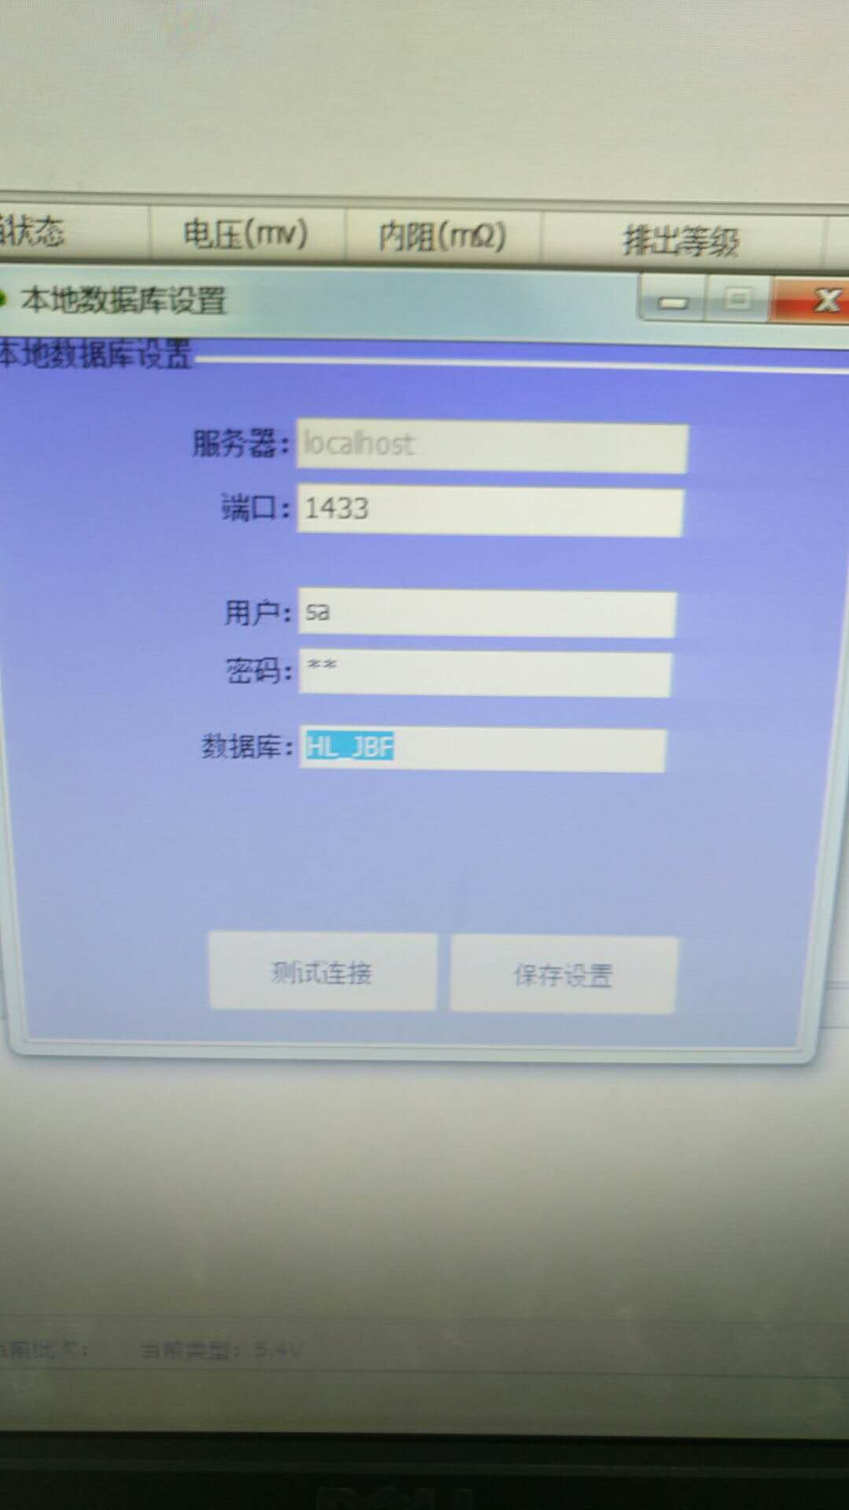
设备名称 | 数据地址 | 读取数据地址 | 备注
A线分选机 | 条码、电压、电阻、容量、档位 | 数据库 电脑 192.168.0.7 | 数据获取见右图（密码sa） 供应商电话熊工：13928696696
A线锁螺丝机 | 螺丝1扭矩:值:Nm|螺丝2扭矩:值:Nm| 螺丝3扭矩:值:Nm|螺丝4扭矩:值:Nm| 螺丝1角度:值:°|螺丝2角度:值:°| 螺丝3角度:值:°|螺丝4角度:值:° | 数据库 电脑 192.168.0.18 D:\KBF:\data | 数据未准备好
A线UV固化本机 | UV胶固化时间:值:s（D9000）| UV胶固化温度:值:℃（D9002） | PLC：192.168.0.22 | 读取触发地址PLC：192.168.0.22 A道D9100=1；B道D9101=1 读取完成A道D9100=2；B道D9101=2
A线1#烘烤机 | 烘烤最高温度:值:℃（D9000）| 烘烤最低温度:值:℃（D9002）| 烘烤时间:值:s（9004） | PLC：192.168.0.81 | 读取触发地址PLC：192.168.0.81 A道D8000=1；B道D8001=1 读取完成A道D8000=2；B道D8001=2
A线2#烘烤机 | 烘烤最高温度:值:℃（D9006）| 烘烤最低温度:值:℃（D9008）| 烘烤时间:值:s（9010） | PLC：192.168.0.81 | 读取触发地址PLC：192.168.0.81 A道D8002=1；B道D8003=1 读取完成A道D8002=2；B道D8003=2
A线导流片CCD检查 | 导流片安装结果:OK/NG（已上传） | 机台CCD 电脑 192.168.0.30 | 流程已交互
C线绝缘板锁螺丝机 | 螺丝1扭矩:值:Nm|螺丝2扭矩:值:Nm| 螺丝1角度:值:°|螺丝2角度:值:° | 数据库 电脑 192.168.0.61 D:\KBF:\data | 流程已交互
C线模组夹紧机 | 模组压力:值:Kgf（D9000）| 模组长度:值:mm（D9002） | PLC：192.168.0.68 | 读取触发地址PLC：192.168.0.68 读取D9100=1； 读取完成D9100=2；
C线打码扫码机 | 扫码结果:OK/NG: | 线体服务器 | 二维码获取流程见附件
C线模组焊接机 | 焊接定位结果:OK/NG:|（D9000=1 OK D9000=2 NG） 焊接离焦量:值:mm|（D9002） | PLC：192.168.0.75 | 读取触发地址PLC：192.168.0.75 读取D9100=1； 读取完成D9100=2；
B线DCIR检查 | 模块1测试温度：D9000 模块2测试温度：D9002 模块3测试温度：D9004 模块4测试温度：D9006 | PLC：192.168.0.53 | 读取触发地址PLC：192.168.0.53 触发读取D9100=1； 读取完成D9100=2； | 备注：1、当触发读取标志为ON则表示生产已完成，线体服务器读取对应地址并与模块相绑定 2、读取的所有温度都已扩大10倍变成整数，显示的值需缩小10倍显示

数据扫码枪流程附件
线体服务器
线体服务器启动扫码
线体服务器扫码完成（D3001=2），扫码成功（D3002=1），扫码失败（D3002=2）
待工装板流走流程复位
C线打螺丝机 192.168.0.64
机器人抓料至扫码位请求扫码（D3001=1）
流程复位
等待线体服务器扫码成功
机器人放料绑定
进行产品绑定
以上流程只针对新增扫码枪控制流程，之前正常工作流程依旧，不要修改

数据打码扫码流程附件
MES
获取该工装板绑定的模组二维码信息
接收二维码成功下发至设备
D2100=2（下发成功）
扫码并将扫码结果告知设备PLC
待工装板流走流程复位
端板打码机
192.168.0.71
支架上下料二维码下发请求
D2000=1
流程复位
接收二维码并打码
等待二维码扫码结果，若NG则报警人为处理
若二维码请求用通讯形式则无需请求二维码下发
以上流程只针对二维码下发与接码结果判定，之前正常工作流程依旧，不要修改

入壳机MES交互流程
MES
等待产品到位信号触发，启动流程
加工完成
根据位置将极性检测结果与二维码对应绑定
极性检测（D3006=1OK，D3006=2NG)
产品到位读卡
等待产品到位信号触发，启动流程
产品到位读卡
等待产品到位信号触发，启动流程
产品到位读卡
等待产品到位信号触发，启动流程
产品到位读卡
等待产品到位信号触发，启动流程
产品到位读卡
等待产品到位信号触发，启动流程
MES读卡
电芯入壳机192.168.0.15
入壳机请求读卡（D3000 通道，D3001A道请求，D3002B道请求）
读卡成功(D2051A道，D2052B道)入壳机告诉MES工装板上有几个二维码支架（D3007 A道，D3008B道）
MES根据入壳机提供的支架总数判定工装板上支架二维码和档位绑定完成（D2053）
取支架扫码,并将取支架的位置告诉MES（D3009=1A道位置1，D3009=2A道位置2；D3010=1B道位置1，D3010=2B道位置2）请求读取二维码档位等数据(D3003=1)
将二维码和档位绑定到相应的位置(读取了位置信息要等到有档位和二维码信息才能绑定)
物流线
产品到位信号
流程复位
放回工装板上，告诉MES放回的位置信息(A道位置1 D3011=1，A道位置2 D3012=1)(B道位置1 D3013=1，B道位置2 D3014=1)
极性和二维码绑定完成(A道D2054=2，B道D2055=2）
绑定成信号

